UT29 LAZ3
Pre vypočítanie rozostupov dier pre montáž lamiel doplníme do tabuľky "výšku UT profilu" a požadovaný počet lamiel v "U" alebo "UT" profile.
Po zadaní hodnôt vidíme v tabuľke vypočítané hodnoty rozstupov dier a prekrytia lamiel [mm].
Pri výplni AL-LAZ3 pre značenie otvorov a uchytenie lamiel na profily AL-U29 a AL-UT29 použijeme prvú a tretiu drážku, na ktorú značíme diery podľa hodnôt z tabuľky na zvolený počet lamiel a výšku profilov AL-U29 a AL-UT29
Z tabuľky vyberieme vypočítané hodnoty zo stĺpca "Drážka" a postupne podľa hodnôt značíme diery v príslušnej drážke až po poslednú lamelu. Diery značíme od začiatku "U" alebo "UT" profilu.
Pri montáži lamiel AL-LAZ3 je potrebné počas značenia dier rozlišovať pravý a ľavý "U" a "UT" profil.
Pri montáži lamiel na ľavý "U" a "UT" profil je potrebné použiť hodnoty v obrátenom poradí.
Doplňte hodnoty
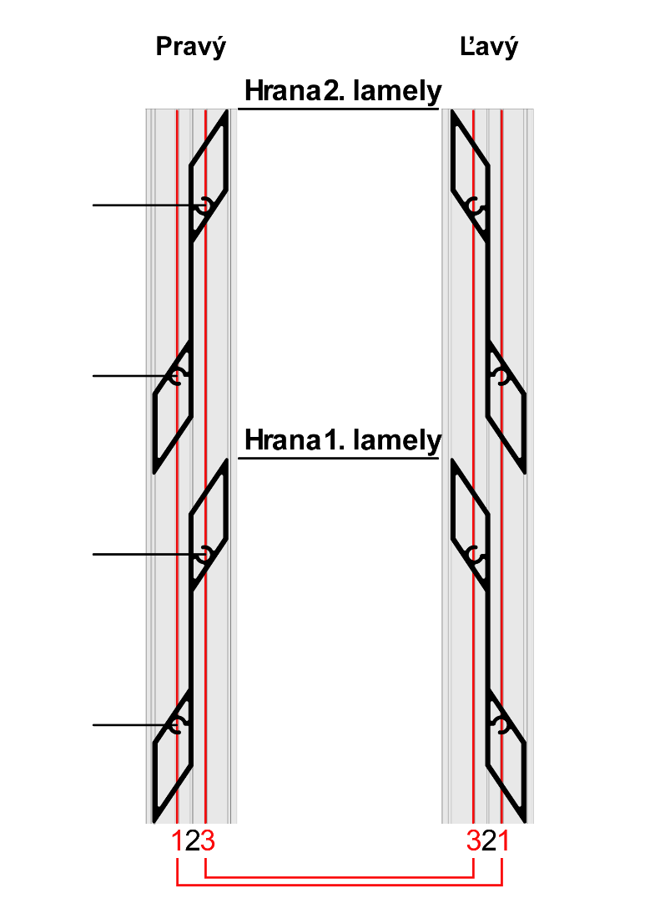
 |  | 2000
Výška "UT" profilu | [mm]
Počet lamiel | [ks ] | 20

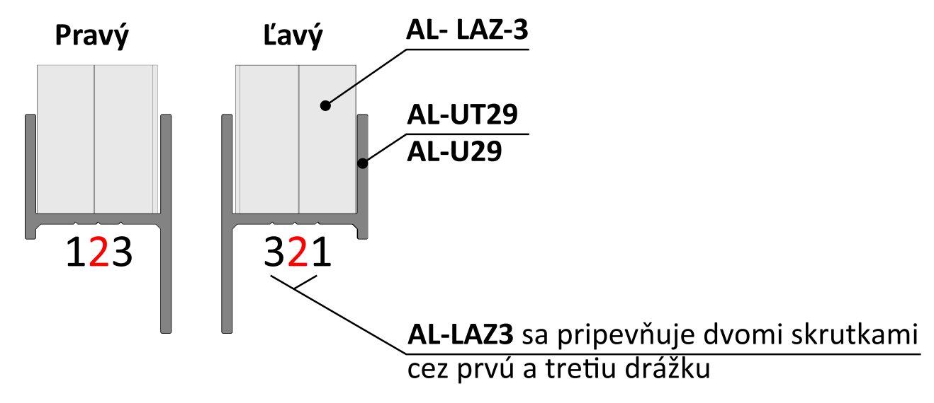
 | Diery v drážkach |  | 184

Lamela | Drážka 1(mm) | Drážka 3(mm)
1 | 31 | 85
2 | 130 | 184 | 130
3 | 229 | 283
4 | 329 | 382
5 | 428 | 482
6 | 527 | 581 | 85
7 | 626 | 680
Poradie hodnôt pre Pravý "U" a "UT" profil: Drážka 1, Drážka 3
Poradie hodnôt pre Ľavý "U" a "UT" profil: Drážka 1, Drážka 3
Poradie hodnôt pre Pravý "U" a "UT" profil: Drážka 2/4, Drážka 4/2
Poradie hodnôt pre Ľavý "U" a "UT" profil: Drážka 4/2, Drážka 2/4
8 | 725 | 779
9 | 825 | 878
10 | 924 | 978 | 31
11 | 1023 | 1077
12 | 1122 | 1176
13 | 1221 | 1275
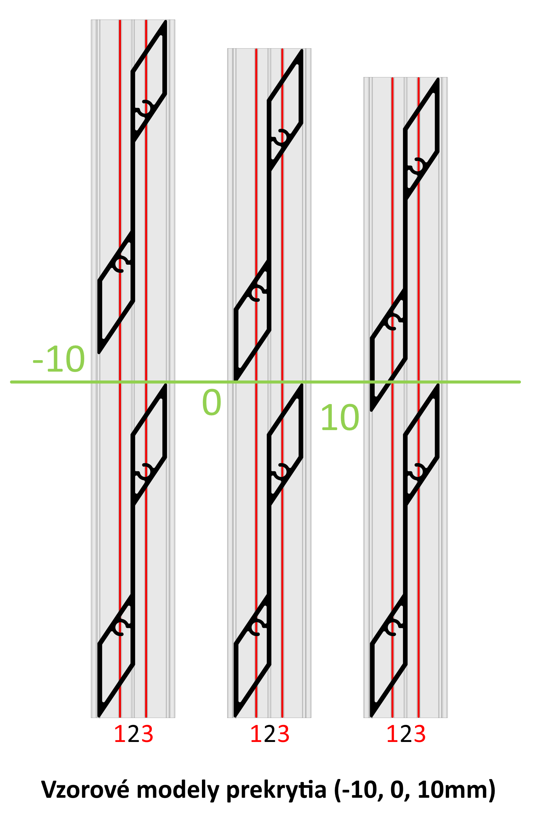
14 | 1321 | 1374
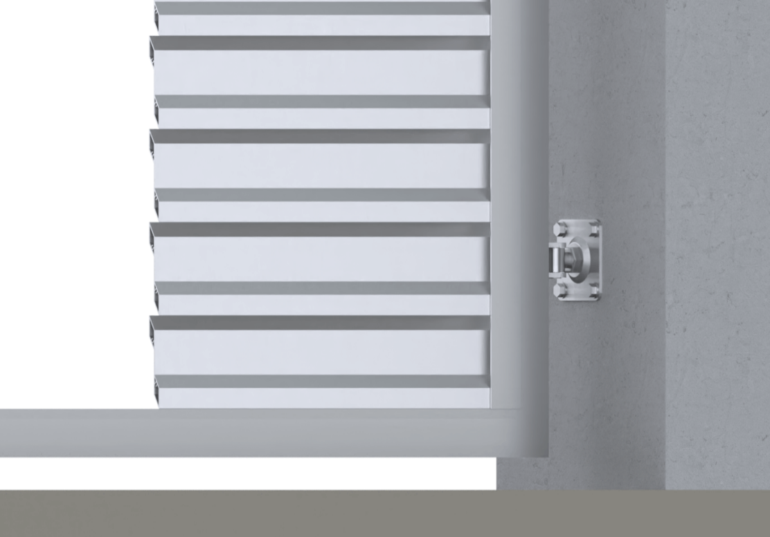
15 | 1420 | 1474
16 | 1519 | 1573
17 | 1618 | 1672
18 | 1717 | 1771
19 | 1817 | 1870
Reálne (vypočítané) prekrytie
20 | 1916 | 1970
21 | 2015 | 2069
22 | 2114 | 2168
23 | 2213 | 2267 |  | 16.0
24 | 2313 | 2366
25 | 2412 | 2466
26 | 2511 | 2565 |  | Poznámka
27 | 2610 | 2664

